Ejercicios
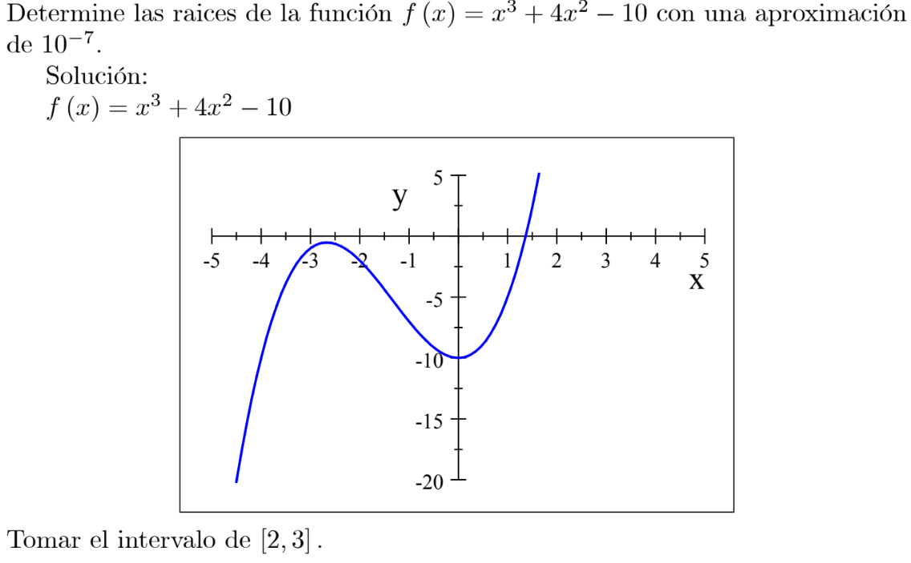
ARELLANO GRANADOS ANGEL MARIANO 218123444 SEMINARIO DE SOLUCIÓN DE PROBLEMAS DE MÉTODOS MATEMÁTICOS III I7021 D15 Norma Elva Espino Rojas
EJERCICIO 1.0.1
 | Xn | 3 | Xn-1 | 2

 | ITERACION | Xn-1 | Xn | f(Xn-1) | f(Xn) | Xn+1 | TOLERANCIA
 | 0 | 2.0000000 | 3.0000000 | 14.0000000 | 53.0000000 | 1.6410256
 | 1 | 3.0000000 | 1.6410256 | 53.0000000 | 5.1910855 | 1.4934684 | 0.1475573
 | 2 | 1.6410256 | 1.4934684 | 5.1910855 | 2.2528946 | 1.3803270 | 0.1131414
 | 3 | 1.4934684 | 1.3803270 | 2.2528946 | 0.2511515 | 1.3661316 | 0.0141954
 | 4 | 1.3803270 | 1.3661316 | 0.2511515 | 0.0148945 | 1.3652366 | 0.0008949
 | 5 | 1.3661316 | 1.3652366 | 0.0148945 | 0.0001095 | 1.3652300 | 0.0000066
 | 6 | 1.3652366 | 1.3652300 | 0.0001095 | 0.0000000 | 1.3652300 | 0.0000000
 | 7 | 1.3652300 | 1.3652300 | 0.0000000 | 0.0000000 | 1.3652300 | 0.0000000

∴ Para la función $f\left(x\right)= x^{3}+4x^{2}−10$ tomando como rango de visión de -5 a 5 logramos observar una raíz, usamos el método de SECANTE en los valores de disparo de 2 y 3 encontrando que la raíz está en
x = 1.3652300 tras 7 iteraciones del método.

EJERCICIO 2
 | Xn | -0.5 | Xn-1 | -1

 | ITERACION | Xn-1 | Xn | f(Xn-1) | f(Xn) | Xn+1 | TOLERANCIA
 | 0 | -1.000000000000 | -0.500000000000 | 0.976806268045 | -1.027695020224 | -0.756346809613
 | 1 | -0.500000000000 | -0.756346809613 | -1.027695020224 | -0.438908955645 | -0.947439835176 | 0.191093025563
 | 2 | -0.756346809613 | -0.947439835176 | -0.438908955645 | 0.573783246629 | -0.839168065758 | 0.108271769418
 | 3 | -0.947439835176 | -0.839168065758 | 0.573783246629 | -0.077424236502 | -0.852040858683 | 0.012872792926
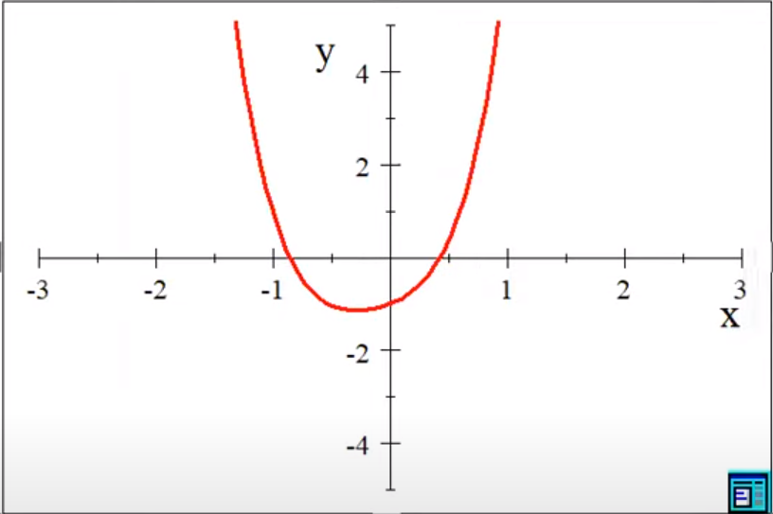
 | 4 | -0.839168065758 | -0.852040858683 | -0.077424236502 | -0.011359438775 | -0.854254256864 | 0.002213398181
 | 5 | -0.852040858683 | -0.854254256864 | -0.011359438775 | 0.000288192591 | -0.854199491656 | 0.000054765208
 | 6 | -0.854254256864 | -0.854199491656 | 0.000288192591 | -0.000001031752 | -0.854199687020 | 0.000000195364
 | 7 | -0.854199491656 | -0.854199687020 | -0.000001031752 | -0.000000000093 | -0.854199687038 | 0.000000000018
 | 8 | -0.854199687020 | -0.854199687038 | -0.000000000093 | 0.000000000000 | -0.854199687038 | 0.000000000000

 | Xn | 0.5 | Xn-1 | 0

 | ITERACION | Xn-1 | Xn | f(Xn-1) | f(Xn) | Xn+1 | TOLERANCIA
 | 0 | 0.000000000000 | 0.500000000000 | -1.000000000000 | 0.363856289855 | 0.366607540486
 | 1 | 0.500000000000 | 0.366607540486 | 0.363856289855 | -0.240560272930 | 0.419698286907 | 0.053090746421
 | 2 | 0.366607540486 | 0.419698286907 | -0.240560272930 | -0.030460015644 | 0.427395302548 | 0.007697015641
 | 3 | 0.419698286907 | 0.427395302548 | -0.030460015644 | 0.003114535288 | 0.426681290710 | 0.000714011838
 | 4 | 0.427395302548 | 0.426681290710 | 0.003114535288 | -0.000035125244 | 0.426689253422 | 0.000007962712
 | 5 | 0.426681290710 | 0.426689253422 | -0.000035125244 | -0.000000039869 | 0.426689262470 | 0.000000009048
 | 6 | 0.426689253422 | 0.426689262470 | -0.000000039869 | 0.000000000001 | 0.426689262470 | 0.000000000000
 | 7 | 0.426689262470 | 0.426689262470 | 0.000000000001 | 0.000000000000 | 0.426689262470 | 0.000000000000

 | Valor disparo | 0

 | ITERACION | x | g1(x) | TOLERANCIA
 | 0 | 0.000000000000 | 0.346573590280
 | 1 | 0.346573590280 | 0.418801812332 | 0.072228222052
 | 2 | 0.418801812332 | 0.426172407128 | 0.007370594797
 | 3 | 0.426172407128 | 0.426657326393 | 0.000484919265
 | 4 | 0.426657326393 | 0.426687297107 | 0.000029970714
 | 5 | 0.426687297107 | 0.426689141551 | 0.000001844444
 | 6 | 0.426689141551 | 0.426689255031 | 0.000000113480
 | 7 | 0.426689255031 | 0.426689262013 | 0.000000006982
 | 8 | 0.426689262013 | 0.426689262442 | 0.000000000430
 | 9 | 0.426689262442 | 0.426689262469 | 0.000000000026
 | 10 | 0.426689262469 | 0.426689262470 | 0.000000000002
 | 11 | 0.426689262470 | 0.426689262470 | 0.000000000000

 |  |  | FUNCION
 | REGLA FALSA | 0.346573590280 | -0.310822737780
 | SECANTE | 0.426689262470 | 0.000000000000

∴ Para la función $f\left(x\right)=2x^{4}+e^{2x}−\sin{x} −2$ tomando como rango de visión de -3 a 3 logramos observar dos raíces, usamos el método de SECANTE en el valor de disparo de -1 y -0.5 encontrando que la raíz está en x = -0.854199687038 tras 8 iteraciones del método.
Y con los valores de disparo de 0 y 0.5 encontrando que la raíz está en x = 0.426689262470 tras 7 iteraciones del método. Y tras compara con la regla falsa obtenida con el metodo de PUNTO FIJO en la iteracion 8 dice que x = 0.426689262442 ue tras sustituir vemos que el metodo de secante logoro igualar a cero la funcion miestras que la regla falsa no.

